landbehov
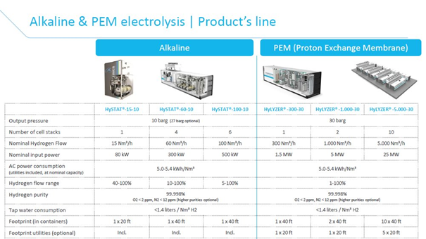
Carbonengineering commercial plant size per million ton CO2 captured per year
150-300 acres
607029-1214058m^2 |  |  |  |  | 2000 barrels per dag blir 30 acre |  |  | https://carbonengineering.com/frequently-asked-questions/
https://carbonengineering.com/frequently-asked-questions/ |  |  |  |  | 2000 barrels = 238480l
 |  |  |  |  | Dvs | 0.00012579671251 | acre per liter

Carbon engineering air to fuels plant with capacity to produce 2000 barrels of fuel per day
30 acres |  |  |  |  | Liter produsert per dag
121405.8m^2 |  |  |  | Parafin | 699134.25192
https://carbonengineering.com/frequently-asked-questions/#uses-of-ces-technology |  |  |  | Bensin | 545177.25753
 |  |  |  | Diesel | 339103.23253 |  | Areal for drivstoffproduksjon
 |  |  |  | Sum | 1583414.742 |  | 199.18836908 | acre
 |  |  |  |  |  |  | 0.81 | km^2

 | Areal for en hyLYZER-5000-30 | Areal for de 52 som trengs
 | 10X40 ft = 37m^2 | 1924 | m^2

Energibehov
When CO2 is delivered at 15 MPa, the design requires either 8,81 GJ of natural gas, or 5.25 GJ of gass and 366KW/h of electricity, per ton of CO2 captured. |  |  |  |  |  | Producing of 1 kg of hydrogen (which has a specific energy of 143 MJ/kg or about 40 kWh/kg) requires 50–55 kWh of electricity
Direct Air Capture |  |  |  |  |  | Electrolyse |  |  |  |  |  |  | Kilde
Energi inn |  |  |  |  |  |  | Massestrøm (t/h) |  |  |  |  |  | https://www.energy.gov/eere/fuelcells/doe-technical-targets-hydrogen-production-electrolysis
 | Komponent | Energikrav (MW) |  |  |  | El, inn | 23.33 |  | Energibehov(kWh) | (MWh) | Kostnad (NOK/h) | Prisen på strøm for kraftindustri 31,8 øre/kWh = 318 NOK/MWh
 | Ait Contactor | 9.2 |  |  |  |  |  | Elektrolyse | 1,283,150.00 | 1,283.00 | kr 407,994.00 |  | Kilde:
 | Steam Slaker | 3.6 |  |  |  |  |  |  |  |  |  |  | https://www.ssb.no/elkraftpris
 | Pellet Reactor | 3.4
 | Calciner | 0.8
 | CO2 Absorber | 0.4
 | Seperation | 0.3
 | C02 Compressor | 22
 | ASU | 13.3
 | AUX | 2.6
 | Quicklime Mix Tank | 0.2
Totalt, inn |  | 55.8

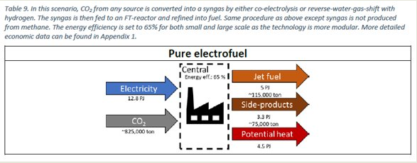
Energi ut
 | Komponet | Energimengde ut (MW)
 | Steam Turbine | 9.8
 | Gas Turbine | 46
Totalt, ut |  | 55.8

 |  |  | For | 1 tonn CO2 |  |  | Da blir for 171 tonn

 |  |  | Trengs | 15515MJ | 4309,72kWh |  | 736,96MWh
 |  |  | Får du ut | 5454MJ | 1515,00kWh |  | 259,07MWh

Massestrømmer
 |  | Massestrømmer
 | Prosess | Stoff | Massestrøm (t/h) | Volumstrøm (l/h) | Volumstrøm (m3/h) | Kilde
 | DAC, inn | Luft | 251,000.00
 |  | Vann | 531.00 |  |  | carbonengineering artikkel |  |  | CO2+H2 |  | CO+H2O | Forhold mellom H2 og CO2 er 1:7,33
 | DAC, ut | CO2 | 171.00
 |  | Luft | 252,000.00 |  |  | ------------------||---------------- |  |  | i*CO+2i*H2 |  | (-CH2-)i+i*H2O | Forhold mellom syncrude og CO2 er 1:3,14
EL=elektrolyse | EL, inn | Vann | 209.97 | 209,970.00 | 209.97 | https://cleanenergypartnership.de/en/faq/hydrogen-production-and-storage/
 | EL, ut | H2 | 23.33 |  |  | Regnet ut fra balanse av ligninger |  |  |  | H2=2g/mol |  |  | CO2=44g/mol
 | F-T, ut | Syncrude | 54.41 |  |  | -----------------||------------------ |  |  |  | CO2=12+16*2=44g/mol |  |  | (-CH2-)=14g/mol
 | Raffinering, ut | Parafin | 23.89 |  |  |  |  |  |  | Trengs 3mol H2 og 1mol CO2 |  |  | Trengs 1mol CO2 og 1mol (-CH2-)
 |  |  |  |  |  |  |  |  |  | Blir 44g CO2 og 6g H2 |  |  | Blir 44g CO2 og 14g (-CH2-)
 |  |  |  |  |  |  |  |  |  | Masseforholdet blir 6:44=1:7,33 |  |  | Masseforholdet blir 14:44=1:3,14

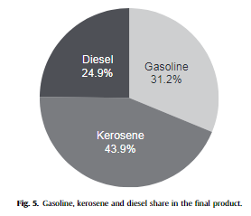
 |  |  |  |  |  |  | % av "syncrude" | Massestrøm (t/h)
 |  |  |  |  |  | Parafin | 43.90% | 23.89
 |  |  |  |  |  | Bensin | 31.20% | 16.98
 |  |  |  |  |  | Diesel | 24.90% | 13.55

 |  | For alfa = 0,85

Tabelloversikt
Inn | Mengde | Enhet |  |  | Masse |  |  | Ut | Mengde | Enhet | Inn | Mengde | Enhet |  | Masse |  | Ut | Mengde | Enhet |  | Inn | Mengde | Enhet |  |  | Masse |  |  | Ut | Mengde | Enhet |  |  | Inn | Mengde | Enhet |  |  | Masse |  |  | Ut | Mengde | Enhet
Luft | 298951.41 | t/h |  |  |  |  |  | Luft | 298819.87 | t/h | Ferskvann | 209.97 | t/h |  |  |  | H2 | 23.33 | t/h |  | CO2 | 171.00 | t/h |  |  |  |  |  | Rent Vann | 139.00 | t/h |  |  | Luft | 298951.41 | t/h |  |  |  |  |  | CaCO3 | 3.40 | t/h
Luft (CO2) | 131.54 | t/h |  |  |  |  |  | Ren CO2 | 171.00 | t/h |  | 209970.00 | l/h |  |  |  | O2 | 186.64 | t/h |  | H2 | 23.33 | t/h |  |  |  |  |  |  | 139000.00 | l/h |  |  | Luft (CO2) | 131.54 | t/h |  |  |  |  |  | Luft | 298819.87 | t/h
Ferskvann | 531.00 | t/h | -> |  | Karbonfangst |  | -> | CaCO3 | 3.40 | t/h |  |  |  | -> | Elektrolyse | -> |  |  |  |  |  |  |  | -> |  | F-T |  | -> | Parafin | 23.89 | t/h |  |  | Ferskvann | 740.97 | t/h | -> |  | Hele anlegget |  | -> | O2 | 186.64 | t/h
 | 531000.00 | l/h |  |  |  |  |  |  |  |  |  |  |  |  |  |  |  |  |  |  |  |  |  |  |  |  |  |  | Bensin | 16.98 | t/h |  |  |  | 740970.00 | l/h |  |  |  |  |  | Rent Vann | 139.00 | t/h
Naturgass | 690.58 | GJ/h |  |  |  |  |  |  |  |  |  |  |  |  |  |  |  |  |  |  |  |  |  |  |  |  |  |  | Diesel | 13.55 | t/h |  |  | Naturgass | 690.58 | GJ/h |  |  |  |  |  | Parafin | 23.89 | t/h
 | 191830.70 | kW |  |  |  |  |  |  |  |  |  |  |  |  |  |  |  |  |  |  |  |  |  |  |  |  |  |  |  |  |  |  |  |  | 191830.70 | kW |  |  |  |  |  | Bensin | 16.98 | t/h
 | 13.28 | t/h |  |  |  |  |  |  |  |  |  |  |  |  |  |  |  |  |  |  |  |  |  |  |  |  |  |  |  |  |  |  |  |  | 13.28 | t/h |  |  |  |  |  | Diesel | 13.55 | t/h
CaCO3 | 3.40 | t/h |  |  |  |  |  |  |  |  |  |  |  |  |  |  |  |  |  |  |  |  |  |  |  |  |  |  |  |  |  |  |  | CaCO3 | 3.40 | t/h

Inn | Mengde | Enhet |  |  | Energi |  |  |  |  |  | Inn | Mengde | Enhet |  | Energi |  |  |  |  |  | Inn | Mengde | Enhet |  |  | Energi |  |  | Ut | Mengde | Enhet |  |  | Inn | Mengde | Enhet |  |  | Energi |  |  | Ut | Mengde | Enhet
Elektrisitet | 48.14 | MW |  |  |  |  |  |  |  |  | Elektrisitet | 1283.00 | MW |  |  |  |  |  |  |  | Elektrisitet | 736.96 | MW |  |  |  |  |  | Varme | 259.07 | MW |  |  | Elektrisitet | 2068.10 | MW |  |  |  |  |  | Varme | 259.07 | MW
 | 173.304 | GJ/h |  |  |  |  |  |  |  |  |  | 4618.8 | GJ/h |  |  |  |  |  |  |  |  | 2653.056 | GJ/h |  |  |  |  |  |  |  |  |  |  |  | 7445.16 | GJ/h
 |  |  | -> |  | Karbonfangst |  |  |  |  |  |  |  |  | -> | Elektrolyse |  |  |  |  |  |  |  |  | -> |  | F-T |  | -> |  |  |  |  |  |  |  |  | -> |  | Hele anlegget |  | ->

Inn | Mengde | Enhet |  |  | Kostnader |  |  | Ut | Mengde | Enhet | Inn | Mengde | Enhet |  | Kostnader |  | Ut | Mengde | Enhet |  | Inn | Mengde | Enhet |  |  | Kostnader |  |  | Ut | Mengde | Enhet |  |  | Inn | Mengde | Enhet |  |  | Kostnader |  |  | Ut | Mengde | Enhet
Luft | 0 | NOK/h |  |  |  |  |  | Ren CO2 | 60033.825 | NOK/h | Elektrisitet | 407994.00 | NOK/h |  |  |  | H2 | 183734.25 | NOK/h |  | Elektrisitet | 234353.28 | NOK/h |  |  |  |  |  | Parafin | 102239.89 | NOK/h |  |  | Elektrisitet | 657656.96 | NOK/h |  |  |  |  |  | Parafin | 102239.89 | NOK/h
Luft (CO2) | 0 | NOK/h |  |  |  |  |  |  |  |  | Ferskvann | 3905.44 | NOK/h |  |  |  | O2 | 41137.32 | NOK/h |  | CO2 | 60033.83 | NOK/h |  |  |  |  |  | Diesel | 208831.07 | NOK/h |  |  | Ferskvann | 13782.04 | NOK/h |  |  |  |  |  | Diesel | 208831.07 | NOK/h
Ferskvann | 9876.60 | NOK/h | -> |  | Karbonfangst |  | -> |  |  |  |  |  |  | -> | Elektrolyse | -> |  |  |  |  | H2 | 183734.25 | NOK/h | -> |  | F-T |  | -> | Bensin | 330247.94 | NOK/h |  |  | Naturgass | 35842.79 | NOK/h | -> |  | Hele anlegget |  | -> | Bensin | 330247.94 | NOK/h
Naturgass | 35842.79 | NOK/h |  |  |  |  |  |  |  |  |  |  |  |  |  |  |  |  |  |  |  |  |  |  |  |  |  |  |  |  |  |  |  | CaCO3 | 6800.00 | NOK/h |  |  |  |  |  | O2 | 41137.32 | NOK/h
Elektrisitet | 15309.68 | NOK/h
CaCO3 | 6800.00 | NOK/h

Inn | Mengde | Enhet |  |  | Plass |  |  |  |  |  | Inn | Mengde | Enhet |  | Plass |  |  |  |  |  | Inn | Mengde | Enhet |  |  | Plass |  |  |  |  |  |  |  | Inn | Mengde | Enhet |  |  | Plass
Anlegg | 150-300 | acres |  |  |  |  |  |  |  |  | Anlegg | 0.0019 | km^2 |  |  |  |  |  |  |  | Anlegg | 0.81 | km^2 |  |  |  |  |  |  |  |  |  |  | Anlegg | 1,42-2,02 | km^2
 | 0,61-1,21 | km^2
 |  |  | -> |  | Karbonfangst |  |  |  |  |  |  |  |  | -> | Elektrolyse |  |  |  |  |  |  |  |  | -> |  | F-T |  |  |  |  |  |  |  |  |  |  | -> |  | Hele anlegget

150-300 acres per million CO2 captured per year |  |  |  |  | https://carbonengineering.com/frequently-asked-questions/
1000000 | t CO2/year | 114.46886447 | t CO2/h
8736 | h/year |  |  |  |  |  |  |  |  |  |  |  |  |  |  |  |  |  |  |  |  |  |  |  | Kerosene | 40-80 | EUR/fat | https://www.iata.org/en/publications/economics/fuel-monitor/ |  |  |  |  |  | 1000 | l/m^3
 |  |  |  |  |  |  |  |  |  |  |  |  |  |  |  |  |  |  |  |  |  |  |  |  |  | 0.01 | barrel/liter |  |  |  | 820.1 | kg/m^3 | https://www.engineeringtoolbox.com/liquids-densities-d_743.html
 |  | CO2 | O2 |  |  |  |  |  |  |  |  |  |  |  |  |  |  |  |  | 180-270 | Celsius |  |  |  | 40 | 0.251592 | EUR/l | = | 2.3398056 | NOK/l | 2.8530735276 | NOK/kg | 2853.0735276 | NOK/t |  | 68159.926575 | NOK/h | average: | 102239.88986 | NOK/h
 |  | 37.75 | 23.7 | EUR/t | 9.3 | NOK/EUR | <- | https://www.xe.com/currencycharts/?from=EUR&to=NOK&view=10Y |  |  | https://www.ammoniaenergy.org/articles/the-cost-of-hydrogen-platts-launches-hydrogen-price-assessment/ |  |  |  |  |  |  |  |  | 180-450 | psig |  |  |  | 80 | 0.50 | EUR/l | = | 4.6796112 | NOK/l | 5.7061470552 | NOK/kg | 5706.1470552 | NOK/t |  | 136319.85315 | NOK/h
 |  | 171 | 186.64 | t/h | 9.9 | NOK/$ | <- | 2020-03-21 |  |  | 0.7955 | $/kg
 |  | 6455.25 | 4423.37 | EUR/h |  |  |  |  |  |  | 7.87545 | NOK/kg |  |  |  |  |  |  |  |  |  |  |  |  | Diesel | 14.78 | NOK/l | https://www.globalpetrolprices.com/Norway/diesel_prices/
 |  | 60033.825 | 41137.32 | NOK/h |  |  |  |  |  |  | 7875.45 | NOK/t |  |  |  |  |  |  |  |  |  |  |  |  |  |  |  | 959.00 | kg/m^3 | https://www.engineeringtoolbox.com/fuels-densities-specific-volumes-d_166.html
 |  |  |  |  |  |  |  |  |  |  |  |  |  |  |  |  |  |  |  |  |  |  |  |  |  |  |  | 15.41 | NOK/kg | 15,411.89 | NOK/t | 208,831.07 | NOK/h
 |  |  |  |  |  |  |  |  |  |  |  |  |  |  |  |  |  |  |  |  |  |  |  |  |  |  |  |  |  |  |  |  |  |  |  |  |  |  |  |  |  |  | 159 | l/fat
 |  |  |  |  |  | 2 | euro/m^3 | water | https://doi.org/10.1016/j.fuel.2016.12.003 |  |  |  |  |  |  |  |  |  |  |  |  |  |  |  |  | Gasoline |  | 1.29 | EUR/l | https://www.globalpetrolprices.com/gasoline_prices/#hl140 |  |  |  |  |  |  |  |  |  |  |  |  | 0.37735849057 | eur/l
 | https://enerwe.no/hva-er-gassprisen/167511 |  |  |  |  | 1 | t/m^3 | water |  |  |  |  |  |  |  |  |  |  |  |  |  |  |  |  |  | NOK/EUR | 9.3 | 11.997 | NOK/l | 747.5 | kg/m^3 | https://www.engineeringtoolbox.com/fuels-densities-specific-volumes-d_166.html |  |  |  |  |  |  |  |  |  |  | 3.5094339623
 | 2.17 | NOK/m^3 | natural gas |  | 531 | 209.97 | t/h | water |  |  |  |  |  |  |  |  |  |  |  |  |  |  |  |  |  | 2020-04-01 |  |  |  | 16.049498328 | NOK/kg | 16049.498328 | NOK/t | 272,520.48 | NOK/h
 | 0.804 | kg/m^3 | natural gas |  | 1062 | 419.94 | euro/h | water
 | https://barentsnaturgass.no/naturgass/ |  |  |  | 9876.6 | 3905.442 | kr/h | water
 | 2.6990049751 | NOK/kg | natural gas
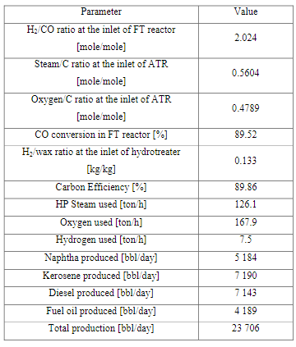
 | 13.28 | t/hr | natural gas
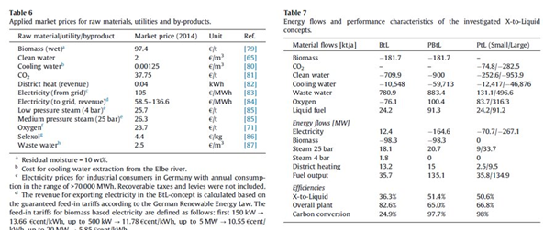
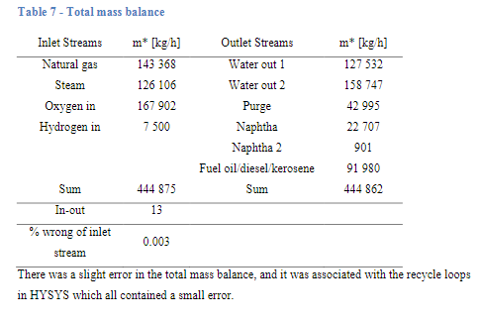
 | 35842.78607 | NOK/hr | natural gas

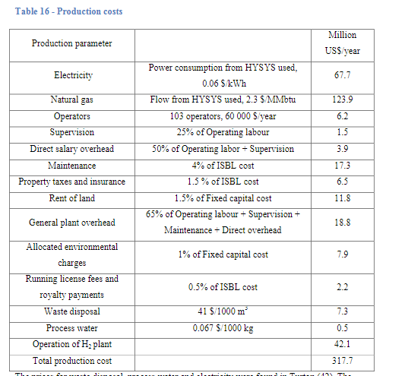

 |  |  |  |  |  |  |  |  |  |  |  |  |  |  |  | Produserer 100 ton i timen

Ressursoversikt
 | Kerosine | Unit
 | 23.89 | t/h
 | 29.13 | m^3/h
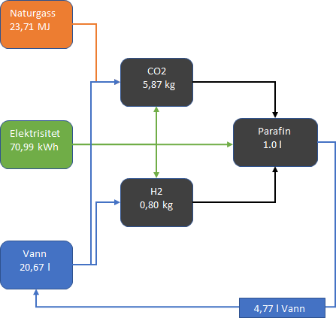
 | 29130.59383 | l/h

 | Water
in | 25.44 | l
out | 4.77 | l

 | Natural Gas
 | 0.02371 | GJ
 | 23.71 | MJ

 | Electricity
 | 0.07099421495 | Mwh
 | 70.99 | kWh

 | CO2
 | 0.0058701172039 | t
 | 5.87 | kg

 | H2
 | 0.00080087622436 | t
 | 0.80 | kg

